상품제안서
레빗 CX01 카드형USB메모리 | 상품코드: F18490

 |  |  |  |  |  |  | 02-412-0044 | www.easy1.co.kr
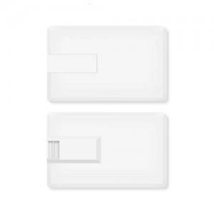

【상세/제작정보】

【인쇄/포장옵션】 | 풀칼라 / 포장지포장

【공급단가】 | 수량 | 100~ | 300~ | 500~ | 1,000~ | 3,000~
*VAT별도 | 16GB | 4,430원 | 4,360원 | 4,250원 | 4,140원 | 4,070원
 | 32GB | 5,450원 | 5,360원 | 5,230원 | 5,100원 | 5,010원
 | 64GB | 6,700원 | 6,590원 | 6,430원 | 6,270원 | 6,160원
 | 128GB | 12,270원 | 12,070원 | 11,780원 | 11,480원 | 11,290원

【상품 URL】 | https://dev.easy1.co.kr:443/src/goods_detail.php?gdno=18490

